Graphique 1
Graphique 1. La décomposition de la variance de l'intensité du recours aux contrats courts en 2019

 | % de variance intra-classe | % de variance expliquée par les caractéristiques | Evolution de la part de variance expliquée d'une séquence à l'autre en nombre de points
+ ancienneté de l'entreprise | 51.8% | 48.2% | 3.0
+ taille du groupe ou de l'entreprise | 54.8% | 45.2% | 11.3
+ appartenance à un groupe | 66.1% | 33.9% | 5.4
Secteur d'activité (NAF 732)* | 71.5% | 28.5%
* Ce premier niveau d'analyse correspond au secteur d'activité fin (NAF 732) pour tous les secteurs, à l'exception de certaines activités de la santé humaine et de l'action sociale pour lesquelles on distingue, de surcroît, entreprises à but lucratif et structures à but non lucratif ; il s'agit notamment des activités hospitalières, des activités des médecins généralistes, dentistes, kinésithérapeutes, des Ehpad et de l'hébergement social pour personnes âgées et de l'aide à domicile.
Note. L'intensité du recours aux contrats courts par une entreprise peut être nulle, faible ou modérée, ou forte, selon notre méthode de classification (encadré 1). Sa variance est analysée d'abord selon le secteur d'activité, puis en ajoutant, une à une, d'autres caractéristiques structurelles. Elle est pondérée par le volume d'emploi salarié de l'entreprise.
Lecture : en 2019, la variance de l'intensité du recours aux contrats courts s'explique à 28 % par le secteur d'activité (au niveau fin). En prenant en compte de surcroît le fait que l'entreprise appartienne ou non à un groupe, la part de la variance expliquée augmente de 5 points, passant à 34 %.
Champ : entreprises du secteur privé (hors secteur agricole, particuliers employeurs et intermittents du spectacle), France métropolitaine.
Source : DSN/Sismmo, Dares.

En % de la variance

Graphique 2
Graphique 2. Part des entreprises recourant de façon intensive aux contrats courts selon le secteur d'activité (A38) en 2019, leur motif et le poids des secteurs dans le volume d’emploi salarié total

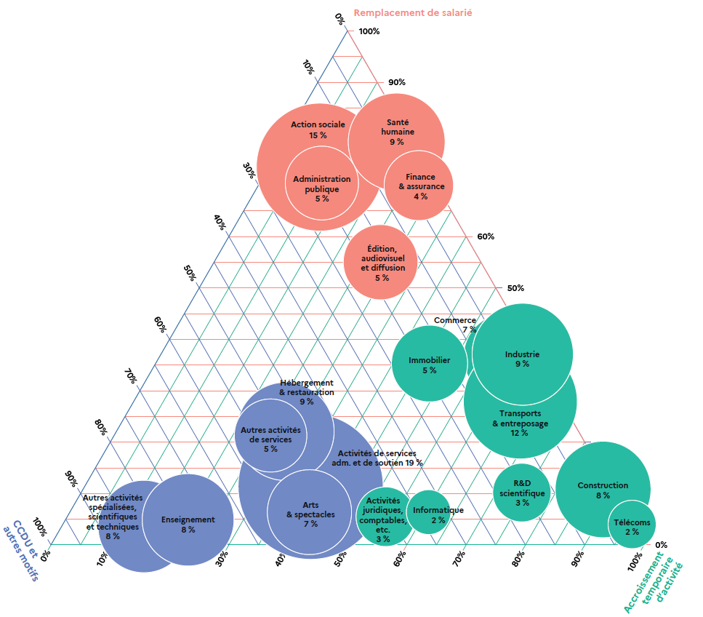
 | Remplacement d'un salarié | Accroissement temporaire d'activité | Pour info : CDDU et autres motifs | Part des entreprises en recours intensif dans l'ensemble des entreprises du secteur
Activités de services administratifs et de soutien | 11 | 38 | 50 | 19
Action sociale 15 % | 74 | 9 | 18 | 15
Transports & entreposage 12 % | 37 | 59 | 5 | 7
Industrie | 37 | 61 | 2 | 9
Hébergement & restauration | 22 | 29 | 49 | 9
Santé humaine 9 % | 78 | 19 | 2 | 9
Construction 8 % | 11 | 88 | 2 | 8
Autres activités spécialisées, scientifiques et techniques 8 % | 4 | 14 | 83 | 8
Enseignement 8 % | 5 | 21 | 74 | 8
Arts, spectacles et activités récréatives 7 % | 6 | 40 | 53 | 7
Commerce 7 % | 28 | 65 | 7 | 12
Immobilier 5 % | 35 | 46 | 19 | 5
Edition, audiovisuel et diffusion 5 % | 55 | 28 | 17 | 5
Administration publique 5 % | 70 | 11 | 19 | 5
Autres activités de services 5 % | 21 | 26 | 52 | 5
Finance & assurance 4 % | 70 | 27 | 3 | 4
Activités juridiques, comptables, etc. 3 % | 6 | 54 | 41 | 3
Recherche-Développement scientifique 3 % | 10 | 74 | 16 | 3
Télécoms 2 % | 4 | 96 | 0 | 2
Informatique 2 % | 6 | 61 | 33 | 2
Ensemble | 35 | 42 | 23 | 8

Note : chaque axe est associé à un motif de recours aux contrats courts ; il indique la part de ce motif parmi les contrats courts conclus par les entreprises qui recourent de façon intensive à ce type de contrats dans un secteur donné. On distingue trois grands types de motif de recours aux contrats courts : pour remplacer un salarié (en corail), faire face à un accroissement temporaire d'activité (en vert) ou en CDDU ou pour un autre motif (en bleu). Pour un secteur donné, la somme des trois parts est égale à 100 %.
Pour un secteur d'activité donné, la taille du cercle et le pourcentage à l’intérieur du cercle indiquent la part des entreprises en recours intensif dans l'ensemble des entreprises du secteur ; la couleur du cercle signale le motif dominant de recours aux contrats courts dans ce secteur.
Lecture : en 2019, 9 % des entreprises industrielles recourent de façon intensive aux contrats courts. Ces derniers sont motivés en premier lieu par un accroissement temporaire d'activité (en vert) (61 %, axe horizontal) puis par le remplacement de salariés (37 %, axe latéral à droite) et les CDDU et autres motifs (2 %, axe latéral à gauche).
Champ : entreprises du secteur privé (hors secteur agricole, particuliers employeurs et intermittents du spectacle), France métropolitaine.
Source : DSN/Sismmo, Dares.

Encadré 1-Graphique A
Encadré 1 - Graphique A. La classification des entreprises selon l’intensité de leur recours aux contrats courts en 2019

 | Part des contrats courts dans les fins de contrat | Part des contrats courts dans le volume d'emploi | Durée médiane des contrats courts | % d'entreprises concernées
Recours faible | 33% | 1% | 6 | 18%
Recours modéré | 66% | 10% | 22 | 7%
Recours modéré | 74% | 11% | 10 | 2%
Recours modéré | 69% | 4% | 5 | 2%
Recours intensif | 98% | 52% | 5 | 1%
Recours intensif | 100% | 16% | 5 | 5%
Recours intensif | 94% | 11% | 2 | 3%
Lecture : en 2019, dans le profil rassemblant les entreprises dont le recours aux contrats courts est faible (soit 18 % des entreprises), 33 % des fins de contrats correspondent à des contrats courts ; la durée médiane des contrats courts y est de 6 jours.
Champ : entreprises du secteur privé (hors secteur agricole, particuliers employeurs et intermittents du spectacle), France métropolitaine.
Source : DSN/Sismmo, Dares.

Encadré 1-Graphique B
Encadré 1 - Graphique B. La classification des entreprises selon l’intensité de leur recours aux contrats courts en 2019

Part des contrats courts dans le volume d'emploi

Part dans le volume d'emploi |  |  | Part dans les sorties |  |  | Durée médiane
 | Recours faible ou modéré | Recours intensif |  | Recours faible ou modéré | Recours intensif |  | Recours faible ou modéré | Recours intensif
00-05 % | 297,948 | 41,024 | 00-05 % | 24,251 | 156 | 01-03 jours | 46,306 | 29,926
06-10 % | 33,666 | 23,951 | 06-10 % | 53,491 | 12 | 04-06 jours | 45,655 | 18,323
11-15 % | 10,606 | 10,818 | 11-15 % | 43,387 | 7 | 07-10 jours | 46,658 | 11,527
16-20 % | 3,574 | 6,369 | 16-20 % | 54,511 | 17 | 11-15 jours | 72,897 | 13,134
21-30 % | 1,764 | 7,253 | 21-30 % | 61,230 | 101 | 16-20 jours | 55,288 | 11,840
31-40 % | 558 | 3,542 | 31-40 % | 25,297 | 204 | 21-25 jours | 30,426 | 6,020
41-50 % | 83 | 2,242 | 41-50 % | 33,953 | 789 | 26-30 jours | 35,678 | 6,730
51-60 % | 0 | 1,386 | 51-60 % | 30,830 | 3,344 | 31 jours | 15,292 | 3,700
61-70 % | 0 | 983 | 61-70 % | 9,476 | 4,596
Part des contrats courts dans les fins de contrats
71-80 % | 0 | 728 | 71-80 % | 7,049 | 10,166
81-90 % | 0 | 587 | 81-90 % | 2,949 | 13,439
91-100 % | 1 | 2,317 | 91-100 % | 1,774 | 68,369

Lecture : parmi les entreprises recourant au moins une fois aux contrats courts en 2019, ces contrats représentent moins de 5 % du volume d'emploi de 41 000 entreprises y recourant de façon intensive et de 300 000 entreprises y recourant peu ou modérément.
Champ : entreprises du secteur privé (hors secteur agricole, particuliers employeurs et intermittents du spectacle) recourant au moins une fois dans l'année aux contrats courts, France métropolitaine.
Source : DSN/Sismmo, Dares.

Durée médiane des contrats courts

Encadré 2 en ligne-Graphique A
Encadré 2 - Graphique A. La décomposition de la variance du recours aux contrats courts en 2019 dans trois groupes sectoriels

 |  | % de variance intra-classe | % de variance expliquée par les caractéristiques | Evolution de la part de variance expliquée d'une séquence à l'autre en nombre de points
3e groupe Santé humaine & action sociale (secteur privé)* | + ancienneté de l'entreprise | 52.0% | 48.0% | 2.2
 | + taille du groupe ou de l'entreprise | 54.1% | 45.9% | 11.2
 | + appartenance à un groupe | 65.3% | 34.7% | 1.0
 | Secteur d'activité (NAF 732) et statut* | 66.3% | 33.7%

2e groupe Hébergement-restauration | + ancienneté de l'entreprise | 53.8% | 46.2% | 1.0
 | + taille du groupe ou de l'entreprise | 54.8% | 45.2% | 6.3
 | + appartenance à un groupe | 61.1% | 38.9% | 6.4
 | Secteur d'activité (NAF 732) | 67.5% | 32.5%

1er Groupe Industrie & Transport-entreposage | + ancienneté de l'entreprise | 47.5% | 52.5% | 4.2
 | + taille du groupe ou de l'entreprise | 51.7% | 48.3% | 11.8
 | + appartenance à un groupe | 63.5% | 36.5% | 6.3
 | Secteur d'activité (NAF 732) | 69.8% | 30.2%
* Dans le secteur privé de la santé humaine et de l'action sociale, on distingue pour certains secteurs fins (NAF 732) les entreprises à but lucratif et les structures à but non lucratif ; il s'agit notamment des activités hospitalières, des activités des médecins généralistes, dentistes, kinésithérapeutes, des Ehpad et de l'hébergement social pour personnes âgées et de l'aide à domicile.
Note. L'intensité du recours aux contrats courts par une entreprise peut être nulle, faible ou modérée, ou forte, selon notre méthode de classification (encadré 1). Sa variance est analysée d'abord selon le secteur d'activité, puis en ajoutant, une à une, d'autres caractéristiques structurelles. Elle est pondérée par le volume d'emploi total de l'entreprise.
Lecture : en 2019, dans l'industrie et le secteur du transport-entreposage, la variance de l'intensité du recours aux contrats courts s'explique à 30 % par le secteur d'activité (au niveau fin). En prenant en compte de surcroît le fait que l'entreprise appartienne ou non à un groupe, la part de la variance expliquée augmente de 6 points, passant à 37 %.
Champ : entreprises du secteur privé (hors secteur agricole, particuliers employeurs et intermittents du spectacle), France métropolitaine.
Source : DSN/Sismmo, Dares.

En % de la variance

